比賽成績
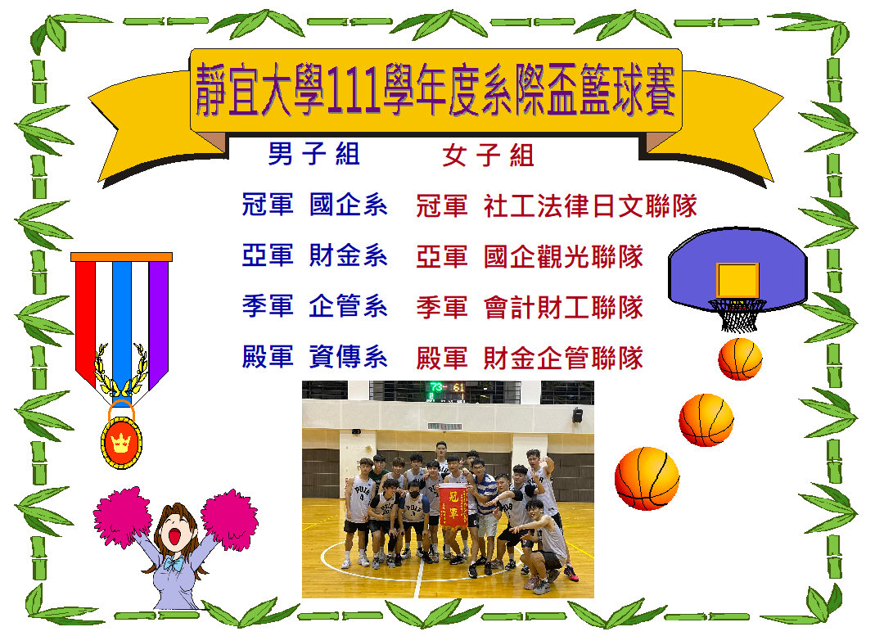

男子賽程表
靜宜大學111學年度全校系際盃籃球錦標賽-男子組賽程表

財金系
法律系
觀光系

A
B
C

應化系
大傳系
西文系
會計系
資工系
資管系

日文系
英文系

D
E

中文系
資傳系
財工系
國企系

社工系
生態系
企管系
台文系

F
G

化科系
寰管系
食營系
資科系

籃球系際盃樹狀圖:

冠亞軍

季殿軍

財金
英文
大傳
法律
資料
生態
日文
西文
國企
觀光
資工
企管
社工
資傳

女子賽程
預賽分組

食營系
會計財工
國企觀光

3

B

A

英語寰外中文
財金企管
資傳資管
社工法律日文

4強
1

A1
B2

2

A2
B1

4強

1(1)
2(1)

1(2)
2(2)

